Introdução
Disciplina: Modelagem de processos em engenharia de reservatórios e poços
Professor: Paulo Couto
Nome : Vivian de Carvalho Rodrigues
DRE: 121010011

Objetivo:
Apresentar a resolução dos problemas da Lista 1, relativa às soluções analíticas de modelagem de reservatório.

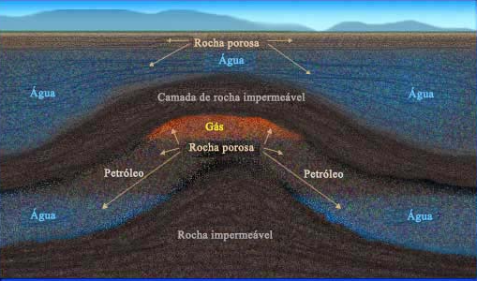

Referências:
- Adalberto J. Rosa, Renato de S.Carvalho e José A. Daniel Xavier, Engenharia de Reservatórios de Petróleo
- Marsili, Dissertação de mestrado.
- (CPC 777) Aula 4 - Escoamento Multifásico

Legenda das células

Dados de entrada
Dado formulados
Dados formulados auxiliares

Problema 1
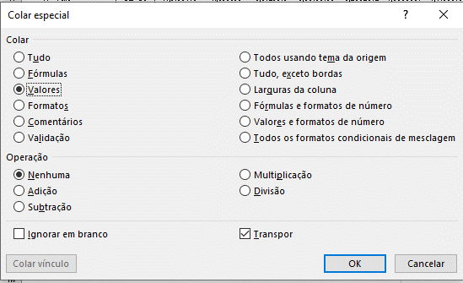
Disciplina: Modelagem de processos em engenharia de reservatórios e poços
Professor: Paulo Couto
Nome : Vivian de Carvalho Rodrigues
DRE: 121010011

Enunciado

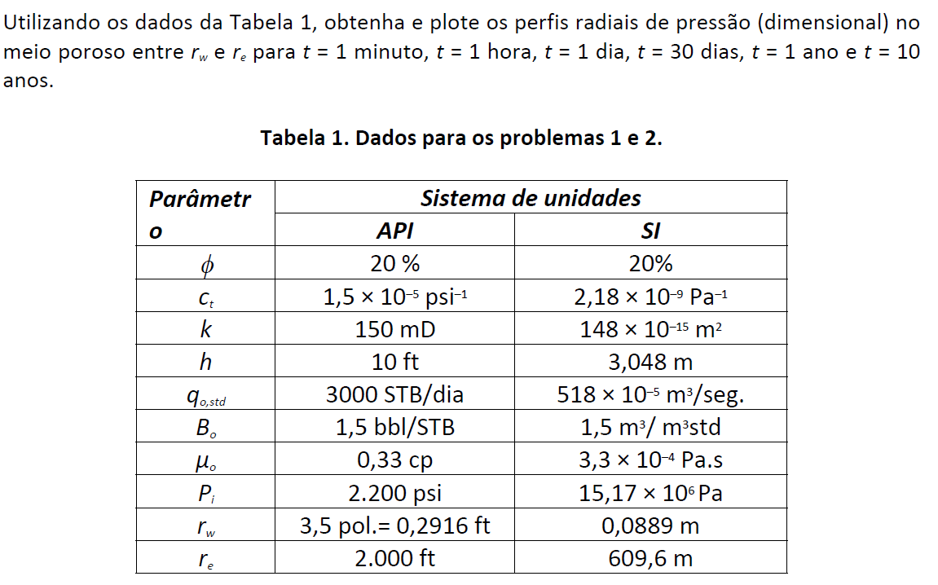

 |  |  |  | Regima transiente: reservatório semi-infinito

Resolução
Xi
C

Dados dos reservatórios: |  |  |  |  | Propriedades dos fluidos
Geometria:
 | [ft] | [m] | [cm] |  |  | [cp] | [Pa.s]
re = | 2000 | 609.6 | 60960.0 |  | m [cp] = | 0.33 | 0.00033
rw = | 0.2916 | 0.0889 | 8.9
h = | 10 | 3.048 | 304.8
 |  |  |  |  |  | [bbl/STB] | [m³/m³ std]
 |  |  |  |  | Bo= | 1.5 | 1.5
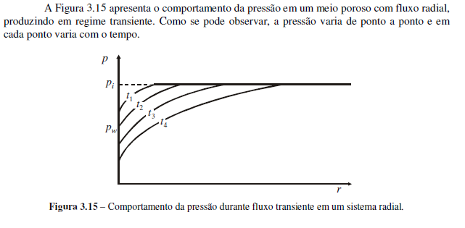
Propriedades das rochas:
k [Darcy]= | 0.15
f = | 0.2

 | [1/psi] | [1/atm]
ct = | 0.0000150 | 0.0002204
C
 | [m³ std/s] | [cm³ std/s]
q0= | 0.00518 | 5180

 | [psi] | [Pa] | [atm]
pi = | 2200 | 15170000.00 | 149.7

(i) Valores de Xi de acordo com eq.3.225

Condições de espaço e tempo em que a função integral exponencial pode ser aproximada pela eq.3.228: |  |  |  |  |  |  |  | 0.025
Condições de espaço e tempo em que a o raio tende ao infinito (a pressão no reservatório é Pi). Limite máximo da tabela K.2: |  |  |  |  |  |  |  | 9.9 | (Tabela K.2 apêndica K de Rosa et al (2006).)

 |  | rw [m] | r1.1 [m] | r1.2 [m] | r1.3 [m] | r1.4 [m] | r1.6 [m] | r1 [m] | r2 [m] | r3 [m] | r4 [m] | r5 [m] | r6[m] | r7[m] | r8[m] | r9[m] | r10[m] | r11[m] | re[m]
 | t [s] | 0.089 | 0.5 | 1 | 1.5 | 2 | 2.5 | 3.0 | 7.0 | 13.0 | 21.0 | 31.0 | 43.0 | 143.0 | 243.0 | 343.0 | 443.0 | 543.0 | 609.6
t1 = 1 min | 60 | 1.45E-01 | 4.58E+00 | 1.83E+01 | 4.12E+01 | 7.33E+01 | 1.15E+02 | 1.65E+02 | 8.98E+02 | 3.10E+03 | 8.08E+03 | 1.76E+04 | 3.39E+04 | 3.75E+05 | 1.08E+06 | 2.16E+06 | 3.60E+06 | 5.41E+06 | 6.81E+06
t2 = 1 hora | 3600 | 2.41E-03 | 7.64E-02 | 3.06E-01 | 6.88E-01 | 1.22E+00 | 1.91E+00 | 2.75E+00 | 1.50E+01 | 5.16E+01 | 1.35E+02 | 2.94E+02 | 5.65E+02 | 6.25E+03 | 1.80E+04 | 3.59E+04 | 6.00E+04 | 9.01E+04 | 1.14E+05
t3 = 30 dias | 2592000 | 3.35E-06 | 1.06E-04 | 4.24E-04 | 9.55E-04 | 1.70E-03 | 2.65E-03 | 3.82E-03 | 2.08E-02 | 7.17E-02 | 1.87E-01 | 4.08E-01 | 7.85E-01 | 8.68E+00 | 2.51E+01 | 4.99E+01 | 8.33E+01 | 1.25E+02 | 1.58E+02
t4 = 1 ano | 31104000 | 2.79E-07 | 8.84E-06 | 3.54E-05 | 7.96E-05 | 1.41E-04 | 2.21E-04 | 3.18E-04 | 1.73E-03 | 5.98E-03 | 1.56E-02 | 3.40E-02 | 6.54E-02 | 7.23E-01 | 2.09E+00 | 4.16E+00 | 6.94E+00 | 1.04E+01 | 1.31E+01
t5 = 10 anos | 311040000 | 2.79E-08 | 8.84E-07 | 3.54E-06 | 7.96E-06 | 1.41E-05 | 2.21E-05 | 3.18E-05 | 1.73E-04 | 5.98E-04 | 1.56E-03 | 3.40E-03 | 6.54E-03 | 7.23E-02 | 2.09E-01 | 4.16E-01 | 6.94E-01 | 1.04E+00 | 1.31E+00

- Área em vermelho significa que a pressão no reservatório é Pi
- Área em verde significa que a P (r, t) pode ser aproximado pela eq. 3.229.
-Área em branco significa que P (r,t) é calculado pela eq.3.225.

(ii) Constantes auxiliares

Vazão do poço qw:
q0 x B0 [m³/s] = | 0.00777
q0 x B0 [cm³/s] = | 7770

C= | 4.4629176463
g = | 1.78108

 |  | rw [m] | r1.1 [m] | r1.2 [m] | r1.3 [m] | r1.4 [m] | r1.6 [m] | r1 [m] | r2 [m] | r3 [m] | r4 [m] | r5 [m] | r6[m] | r7[m] | r8[m] | r9[m] | r10[m] | r11[m] | re[m]
 | t [s] | 0.089 | 0.5 | 1 | 1.5 | 2 | 2.5 | 3.0 | 7.0 | 13.0 | 21.0 | 31.0 | 43.0 | 143.0 | 243.0 | 343.0 | 443.0 | 543.0 | 609.6
t1 = 1 min | 60 | Ei(-X) | Ei(-X) | Raio infinito | Raio infinito | Raio infinito | Raio infinito | Raio infinito | Raio infinito | Raio infinito | Raio infinito | Raio infinito | Raio infinito | Raio infinito | Raio infinito | Raio infinito | Raio infinito | Raio infinito | Raio infinito
t2 = 1 hora | 3600 | 5.4488900167 | Ei(-X) | Ei(-X) | Ei(-X) | Ei(-X) | Ei(-X) | Ei(-X) | Raio infinito | Raio infinito | Raio infinito | Raio infinito | Raio infinito | Raio infinito | Raio infinito | Raio infinito | Raio infinito | Raio infinito | Raio infinito
t3 = 30 dias | 2592000 | 12.028141229 | 8.5739493169 | 7.1876549558 | 6.3767247396 | 5.8013605947 | 5.355073492 | 4.9904303784 | 3.2958346577 | Ei(-X) | Ei(-X) | Ei(-X) | Ei(-X) | Ei(-X) | Raio infinito | Raio infinito | Raio infinito | Raio infinito | Raio infinito
t4 = 1 ano | 31104000 | 14.513047878 | 11.058855967 | 9.6725616056 | 8.8616313894 | 8.2862672445 | 7.8399801418 | 7.4753370282 | 5.7807413075 | 4.5426628906 | 3.5835167301 | Ei(-X) | Ei(-X) | Ei(-X) | Ei(-X) | Ei(-X) | Ei(-X) | Raio infinito | Raio infinito
t5 = 10 anos | 311040000 | 16.815632971 | 13.36144106 | 11.975146699 | 11.164216482 | 10.588852337 | 10.142565235 | 9.7779221212 | 8.0833264005 | 6.8452479836 | 5.8861018231 | 5.1071722896 | 4.4527464672 | Ei(-X) | Ei(-X) | Ei(-X) | Ei(-X) | Ei(-X) | Ei(-X)

(iii) Obtenção de Ei(-X) pela tabela K.2

 |  | rw [m] | r1.1 [m] | r1.2 [m] | r1.3 [m] | r1.4 [m] | r1.6 [m] | r1 [m] | r2 [m] | r3 [m] | r4 [m] | r5 [m] | r6[m] | r7[m] | r8[m] | r9[m] | r10[m] | r11[m] | re[m]
 | t [s] | 0.089 | 0.5 | 1 | 1.5 | 2 | 2.5 | 3.0 | 7.0 | 13.0 | 21.0 | 31.0 | 43.0 | 143.0 | 243.0 | 343.0 | 443.0 | 543.0 | 609.6
t1 = 1 min | 60 | 1.494 | 0.001844 | Raio infinito | Raio infinito | Raio infinito | Raio infinito | Raio infinito | Raio infinito | Raio infinito | Raio infinito | Raio infinito | Raio infinito | Raio infinito | Raio infinito | Raio infinito | Raio infinito | Raio infinito | Raio infinito
t2 = 1 hora | 3600 | 5.4488900167 | 2.068 | 0.8815 | 0.381 | 0.1584 | 0.0562 | 0.01802 | Raio infinito | Raio infinito | Raio infinito | Raio infinito | Raio infinito | Raio infinito | Raio infinito | Raio infinito | Raio infinito | Raio infinito | Raio infinito
t3 = 30 dias | 2592000 | 12.028141229 | 8.5739493169 | 7.1876549558 | 6.3767247396 | 5.8013605947 | 5.355073492 | 4.9904303784 | 3.2958346577 | 2.125 | 1.265 | 0.6859 | 0.3192 | 0.00001733 | Raio infinito | Raio infinito | Raio infinito | Raio infinito | Raio infinito
t4 = 1 ano | 31104000 | 14.513047878 | 11.058855967 | 9.6725616056 | 8.8616313894 | 8.2862672445 | 7.8399801418 | 7.4753370282 | 5.7807413075 | 4.5426628906 | 3.5835167301 | 2.938 | 2.213 | 0.3599 | 0.04261 | 0.0031645 | 0.0001224 | Raio infinito | Raio infinito
t5 = 10 anos | 311040000 | 16.815632971 | 13.36144106 | 11.975146699 | 11.164216482 | 10.588852337 | 10.142565235 | 9.7779221212 | 8.0833264005 | 6.8452479836 | 5.8861018231 | 5.1071722896 | 4.4527464672 | 2.215 | 1.183 | 0.67795 | 0.3774 | 0.2027 | 0.1355

(iii) Cálculo de P(r,t)

 | [atm] | rw [m] | r1.1 [m] | r1.2 [m] | r1.3 [m] | r1.4 [m] | r1.6 [m] | r1 [m] | r2 [m] | r3 [m] | r4 [m] | r5 [m] | r6[m] | r7[m] | r8[m] | r9[m] | r10[m] | r11[m] | re[m]
 | t [s] | 0.089 | 0.5 | 1 | 1.5 | 2 | 2.5 | 3.0 | 7.0 | 13.0 | 21.0 | 31.0 | 43.0 | 143.0 | 243.0 | 343.0 | 443.0 | 543.0 | 609.6
t1 = 1 min | 60 | 143.03 | 149.69 | 149.70 | 149.70 | 149.70 | 149.70 | 149.70 | 149.70 | 149.70 | 149.70 | 149.70 | 149.70 | 149.70 | 149.70 | 149.70 | 149.70 | 149.70 | 149.70
t2 = 1 hora | 3600 | 125.38 | 140.47 | 145.77 | 148.00 | 148.99 | 149.45 | 149.62 | 149.70 | 149.70 | 149.70 | 149.70 | 149.70 | 149.70 | 149.70 | 149.70 | 149.70 | 149.70 | 149.70
t3 = 30 dias | 2592000 | 96.02 | 111.44 | 117.62 | 121.24 | 123.81 | 125.80 | 127.43 | 134.99 | 140.22 | 144.06 | 146.64 | 148.28 | 149.70 | 149.70 | 149.70 | 149.70 | 149.70 | 149.70
t4 = 1 ano | 946080000 | 84.93 | 100.35 | 106.53 | 110.15 | 112.72 | 114.71 | 116.34 | 123.90 | 129.43 | 133.71 | 136.59 | 139.82 | 148.09 | 149.51 | 149.69 | 149.70 | 149.70 | 149.70
t5 = 10 anos | 9460800000 | 74.65 | 90.07 | 96.26 | 99.88 | 102.44 | 104.44 | 106.06 | 113.63 | 119.15 | 123.43 | 126.91 | 129.83 | 139.82 | 144.42 | 146.68 | 148.02 | 148.80 | 149.10

 | Tabela Auxiliar - P (r,t)
Perfis radiais de pressão - Regime transiente
 | r [m] | t1 = 1 min | t2 = 1 hora | t3 = 30 dias | t4 = 1 ano | t5 = 10 anos
 | 0.0889 | 143.03 | 125.38 | 96.02 | 84.93 | 74.65
 | 0.5 | 149.69 | 140.47 | 111.44 | 100.35 | 90.07
 | 1 | 149.70 | 145.77 | 117.62 | 106.53 | 96.26
 | 1.5 | 149.70 | 148.00 | 121.24 | 110.15 | 99.88
 | 2 | 149.70 | 148.99 | 123.81 | 112.72 | 102.44
 | 2.5 | 149.70 | 149.45 | 125.80 | 114.71 | 104.44
 | 3 | 149.70 | 149.62 | 127.43 | 116.34 | 106.06
 | 7 | 149.70 | 149.70 | 134.99 | 123.90 | 113.63
 | 13 | 149.70 | 149.70 | 140.22 | 129.43 | 119.15
 | 21 | 149.70 | 149.70 | 144.06 | 133.71 | 123.43
 | 31 | 149.70 | 149.70 | 146.64 | 136.59 | 126.91
 | 43 | 149.70 | 149.70 | 148.28 | 139.82 | 129.83
 | 143 | 149.70 | 149.70 | 149.70 | 148.09 | 139.82
 | 243 | 149.70 | 149.70 | 149.70 | 149.51 | 144.42
 | 343 | 149.70 | 149.70 | 149.70 | 149.69 | 146.68
 | 443 | 149.70 | 149.70 | 149.70 | 149.70 | 148.02
 | 543 | 149.70 | 149.70 | 149.70 | 149.70 | 148.80
 | 609.6 | 149.70 | 149.70 | 149.70 | 149.70 | 149.10

 | Nota:

Problema 2
Disciplina: Modelagem de processos em engenharia de reservatórios e poços
Professor: Paulo Couto
Nome : Vivian de Carvalho Rodrigues
DRE: 121010011

Enunciado
Pwf x t
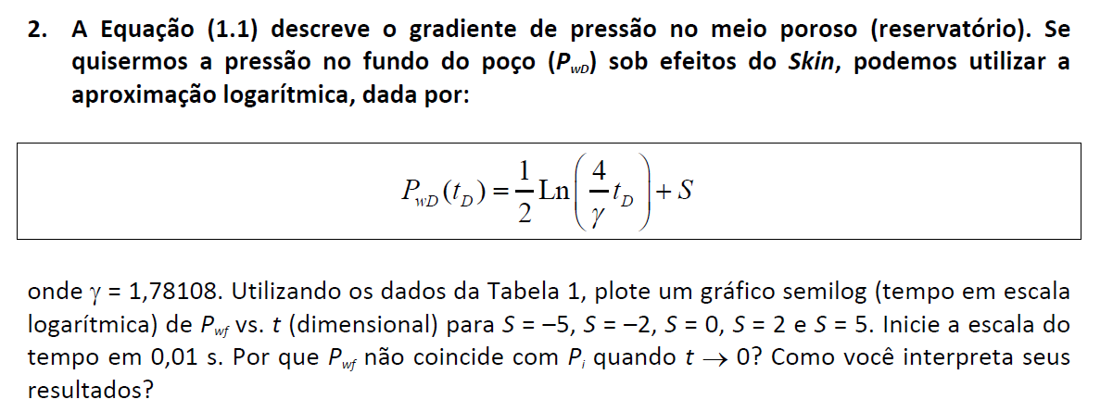

Regima transiente: reservatório semi-infinito

Resolução

Dados dos reservatórios: |  |  |  |  | Propriedades dos fluidos
Geometria:
 | [ft] | [m] | [cm] |  |  | [cp] | [Pa.s]
re = | 2000 | 609.6 | 60960.0 |  | m [cp] = | 0.33 | 0.00033
rw = | 0.2916 | 0.0889 | 8.9
h = | 10 | 3.048 | 304.8
 |  |  |  |  |  | [bbl/STB] | [m³/m³ std]
 |  |  |  |  | Bo= | 1.5 | 1.5
Propriedades das rochas:
k [Darcy]= | 0.15
C
f = | 0.2

1/γXi
 | [1/psi] | [1/atm] |  |  | (i) Constantes auxiliares
ct = | 0.0000150 | 0.0002204
 |  |  |  |  | Vazão do poço qw:
 | [m³ std/s] | [cm³ std/s] |  |  | q0 x B0 [m³/s] = | 0.00777
q0= | 0.00518 | 5180 |  |  | q0 x B0 [cm³/s] = | 7770

 | [psi] | [Pa] | [atm] |  | C= | 8.9258352927
pi = | 2200 | 15170000.00 | 149.7 |  | g = | 1.78108

 |  |  |  |  | -5 | -2 | 0 | 2 | 5
 |  | 2592000 | 31104000 |  | S1 = -5 | S2 = -2 | S3 = 0 | S4 = 2 | S5 = 5 | t [s] | Pi [atm] | Nota: De acordo com Rosa et al., um fator película negativo significa um dano a formação e portanto pw será menor que a produtividade original (S=0), conforme figura 3.22 abaixo.
 | t [s] | t [meses] | t [ anos] | ln(1/gXi) | Pwf1 [atm] | Pwf2 [atm] | Pwf3 [atm] | Pwf4 [atm] | Pwf5 [atm] | 0.01 | 149.7 | Ao contrário para S > 0, estímulo, pw será maior que a pw (S = 0).
 | 0.01 | 0.00 | 0.00 | 1.07 | 189.5 | 162.8 | 144.9 | 127.1 | 100.3 | 311050060.01 | 149.7
 | 5.01 | 0.00 | 0.00 | 7.29 | 161.8 | 135.0 | 117.2 | 99.3 | 72.5 |  |  | Para S = 0 e t -> 0
 | 10.01 | 0.00 | 0.00 | 7.98 | 158.7 | 131.9 | 114.1 | 96.2 | 69.4
 | 15.01 | 0.00 | 0.00 | 8.39 | 156.9 | 130.1 | 112.3 | 94.4 | 67.6 |  |  |  | t [s] | ln(1/gXi) | Pwf3 [atm]
 | 20.01 | 0.00 | 0.00 | 8.68 | 155.6 | 128.8 | 111.0 | 93.1 | 66.4 |  |  |  | 0.0035 | 0.0251 | 149.5892
 | 25.01 | 0.00 | 0.00 | 8.90 | 154.6 | 127.8 | 110.0 | 92.1 | 65.4 |  |  |  | 0.0038 | 0.1073 | 149.2222
 | 30.01 | 0.00 | 0.00 | 9.08 | 153.8 | 127.0 | 109.2 | 91.3 | 64.5 |  |  |  | 0.004 | 0.1586 | 148.9933
 | 35.01 | 0.00 | 0.00 | 9.24 | 153.1 | 126.3 | 108.5 | 90.6 | 63.9 |  |  |  | 0.005 | 0.3818 | 147.9974
 | 40.01 | 0.00 | 0.00 | 9.37 | 152.5 | 125.7 | 107.9 | 90.0 | 63.3 |  |  |  | 0.01 | 1.0749 | 144.9039
 | 45.01 | 0.00 | 0.00 | 9.49 | 152.0 | 125.2 | 107.4 | 89.5 | 62.7
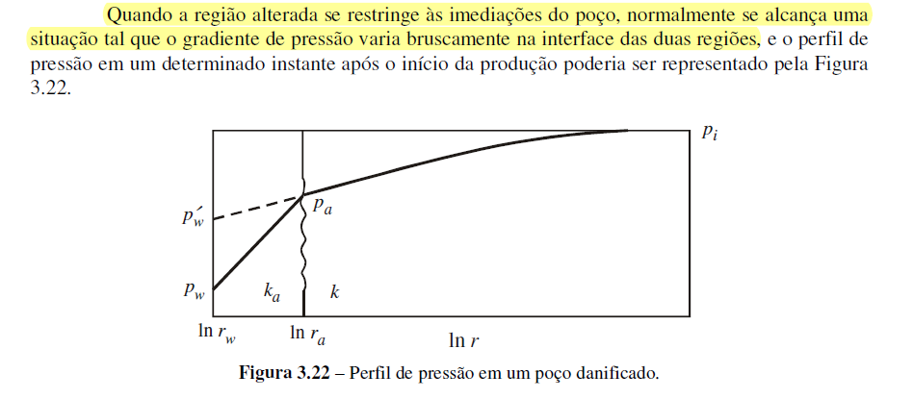
 | 50.01 | 0.00 | 0.00 | 9.59 | 151.5 | 124.7 | 106.9 | 89.0 | 62.3
 | 55.01 | 0.00 | 0.00 | 9.69 | 151.1 | 124.3 | 106.5 | 88.6 | 61.8
 | 60.01 | 0.00 | 0.00 | 9.77 | 150.7 | 123.9 | 106.1 | 88.2 | 61.4
 | 1060.01 | 0.00 | 0.00 | 12.65 | 137.9 | 111.1 | 93.3 | 75.4 | 48.6
 | 2060.01 | 0.00 | 0.00 | 13.31 | 134.9 | 108.1 | 90.3 | 72.4 | 45.7
 | 3060.01 | 0.00 | 0.00 | 13.71 | 133.2 | 106.4 | 88.5 | 70.7 | 43.9
 | 4060.01 | 0.00 | 0.00 | 13.99 | 131.9 | 105.1 | 87.3 | 69.4 | 42.6
 | 5060.01 | 0.00 | 0.00 | 14.21 | 130.9 | 104.1 | 86.3 | 68.4 | 41.7
 | 6060.01 | 0.00 | 0.00 | 14.39 | 130.1 | 103.3 | 85.5 | 67.6 | 40.9
 | 7060.01 | 0.00 | 0.00 | 14.54 | 129.4 | 102.7 | 84.8 | 66.9 | 40.2
 | 8060.01 | 0.00 | 0.00 | 14.67 | 128.8 | 102.1 | 84.2 | 66.4 | 39.6
 | 9060.01 | 0.00 | 0.00 | 14.79 | 128.3 | 101.5 | 83.7 | 65.8 | 39.1
 | 10060.01 | 0.00 | 0.00 | 14.90 | 127.8 | 101.1 | 83.2 | 65.4 | 38.6
 | 11060.01 | 0.00 | 0.00 | 14.99 | 127.4 | 100.6 | 82.8 | 64.9 | 38.2
 | 12060.01 | 0.00 | 0.00 | 15.08 | 127.0 | 100.3 | 82.4 | 64.6 | 37.8
 | 13060.01 | 0.01 | 0.00 | 15.16 | 126.7 | 99.9 | 82.1 | 64.2 | 37.4
 | 14060.01 | 0.01 | 0.00 | 15.23 | 126.4 | 99.6 | 81.7 | 63.9 | 37.1
 | 15060.01 | 0.01 | 0.00 | 15.30 | 126.0 | 99.3 | 81.4 | 63.6 | 36.8
 | 16060.01 | 0.01 | 0.00 | 15.36 | 125.8 | 99.0 | 81.1 | 63.3 | 36.5
 | 17060.01 | 0.01 | 0.00 | 15.42 | 125.5 | 98.7 | 80.9 | 63.0 | 36.2
 | 18060.01 | 0.01 | 0.00 | 15.48 | 125.2 | 98.5 | 80.6 | 62.8 | 36.0
 | 19060.01 | 0.01 | 0.00 | 15.54 | 125.0 | 98.2 | 80.4 | 62.5 | 35.7
 | 20060.01 | 0.01 | 0.00 | 15.59 | 124.8 | 98.0 | 80.1 | 62.3 | 35.5
 | 30060.01 | 0.01 | 0.00 | 15.99 | 123.0 | 96.2 | 78.3 | 60.5 | 33.7
 | 40060.01 | 0.02 | 0.00 | 16.28 | 121.7 | 94.9 | 77.1 | 59.2 | 32.4
 | 50060.01 | 0.02 | 0.00 | 16.50 | 120.7 | 93.9 | 76.1 | 58.2 | 31.4
 | 60060.01 | 0.02 | 0.00 | 16.68 | 119.9 | 93.1 | 75.2 | 57.4 | 30.6
 | 70060.01 | 0.03 | 0.00 | 16.84 | 119.2 | 92.4 | 74.6 | 56.7 | 29.9
 | 80060.01 | 0.03 | 0.00 | 16.97 | 118.6 | 91.8 | 74.0 | 56.1 | 29.3
 | 90060.01 | 0.03 | 0.00 | 17.09 | 118.1 | 91.3 | 73.4 | 55.6 | 28.8
 | 100060.01 | 0.04 | 0.00 | 17.19 | 117.6 | 90.8 | 73.0 | 55.1 | 28.3
 | 110060.01 | 0.04 | 0.00 | 17.29 | 117.2 | 90.4 | 72.5 | 54.7 | 27.9
 | 120060.01 | 0.05 | 0.00 | 17.38 | 116.8 | 90.0 | 72.2 | 54.3 | 27.5
 | 130060.01 | 0.05 | 0.00 | 17.46 | 116.4 | 89.6 | 71.8 | 53.9 | 27.2
 | 140060.01 | 0.05 | 0.00 | 17.53 | 116.1 | 89.3 | 71.5 | 53.6 | 26.8
 | 150060.01 | 0.06 | 0.00 | 17.60 | 115.8 | 89.0 | 71.2 | 53.3 | 26.5
 | 250060.01 | 0.10 | 0.01 | 18.11 | 113.5 | 86.7 | 68.9 | 51.0 | 24.3
 | 350060.01 | 0.14 | 0.01 | 18.45 | 112.0 | 85.2 | 67.4 | 49.5 | 22.7
 | 450060.01 | 0.17 | 0.01 | 18.70 | 110.9 | 84.1 | 66.3 | 48.4 | 21.6
 | 550060.01 | 0.21 | 0.02 | 18.90 | 110.0 | 83.2 | 65.4 | 47.5 | 20.7
 | 650060.01 | 0.25 | 0.02 | 19.06 | 109.2 | 82.5 | 64.6 | 46.8 | 20.0
 | 750060.01 | 0.29 | 0.02 | 19.21 | 108.6 | 81.8 | 64.0 | 46.1 | 19.3
 | 850060.01 | 0.33 | 0.03 | 19.33 | 108.0 | 81.3 | 63.4 | 45.6 | 18.8
 | 950060.01 | 0.37 | 0.03 | 19.44 | 107.6 | 80.8 | 62.9 | 45.1 | 18.3
 | 1050060.01 | 0.41 | 0.03 | 19.54 | 107.1 | 80.3 | 62.5 | 44.6 | 17.8
 | 1150060.01 | 0.44 | 0.04 | 19.64 | 106.7 | 79.9 | 62.1 | 44.2 | 17.4
 | 1250060.01 | 0.48 | 0.04 | 19.72 | 106.3 | 79.5 | 61.7 | 43.8 | 17.1
 | 1350060.01 | 0.52 | 0.04 | 19.80 | 106.0 | 79.2 | 61.4 | 43.5 | 16.7
 | 1450060.01 | 0.56 | 0.05 | 19.87 | 105.7 | 78.9 | 61.0 | 43.2 | 16.4
 | 1550060.01 | 0.60 | 0.05 | 19.93 | 105.4 | 78.6 | 60.7 | 42.9 | 16.1
 | 1650060.01 | 0.64 | 0.05 | 20.00 | 105.1 | 78.3 | 60.5 | 42.6 | 15.8
 | 1750060.01 | 0.68 | 0.06 | 20.06 | 104.8 | 78.0 | 60.2 | 42.3 | 15.6
 | 1850060.01 | 0.71 | 0.06 | 20.11 | 104.6 | 77.8 | 59.9 | 42.1 | 15.3
 | 1950060.01 | 0.75 | 0.06 | 20.16 | 104.3 | 77.6 | 59.7 | 41.9 | 15.1
 | 2050060.01 | 0.79 | 0.07 | 20.21 | 104.1 | 77.3 | 59.5 | 41.6 | 14.9
 | 2150060.01 | 0.83 | 0.07 | 20.26 | 103.9 | 77.1 | 59.3 | 41.4 | 14.6
 | 2250060.01 | 0.87 | 0.07 | 20.31 | 103.7 | 76.9 | 59.1 | 41.2 | 14.4
 | 2350060.01 | 0.91 | 0.08 | 20.35 | 103.5 | 76.7 | 58.9 | 41.0 | 14.3
 | 2450060.01 | 0.95 | 0.08 | 20.39 | 103.3 | 76.5 | 58.7 | 40.8 | 14.1
 | 2550060.01 | 0.98 | 0.08 | 20.43 | 103.1 | 76.4 | 58.5 | 40.7 | 13.9
 | 2650060.01 | 1.02 | 0.09 | 20.47 | 103.0 | 76.2 | 58.3 | 40.5 | 13.7
 | 2750060.01 | 1.06 | 0.09 | 20.51 | 102.8 | 76.0 | 58.2 | 40.3 | 13.5
 | 2850060.01 | 1.10 | 0.09 | 20.54 | 102.6 | 75.9 | 58.0 | 40.2 | 13.4
 | 2950060.01 | 1.14 | 0.09 | 20.58 | 102.5 | 75.7 | 57.9 | 40.0 | 13.2
 | 3050060.01 | 1.18 | 0.10 | 20.61 | 102.3 | 75.6 | 57.7 | 39.9 | 13.1
 | 4050060.01 | 1.56 | 0.13 | 20.89 | 101.1 | 74.3 | 56.5 | 38.6 | 11.8
 | 5050060.01 | 1.95 | 0.16 | 21.12 | 100.1 | 73.3 | 55.5 | 37.6 | 10.8
 | 6050060.01 | 2.33 | 0.19 | 21.30 | 99.3 | 72.5 | 54.7 | 36.8 | 10.0
 | 7050060.01 | 2.72 | 0.23 | 21.45 | 98.6 | 71.8 | 54.0 | 36.1 | 9.3
 | 8050060.01 | 3.11 | 0.26 | 21.58 | 98.0 | 71.2 | 53.4 | 35.5 | 8.8
 | 9050060.01 | 3.49 | 0.29 | 21.70 | 97.5 | 70.7 | 52.9 | 35.0 | 8.2
 | 10050060.01 | 3.88 | 0.32 | 21.80 | 97.0 | 70.2 | 52.4 | 34.5 | 7.8
 | 11050060.01 | 4.26 | 0.36 | 21.90 | 96.6 | 69.8 | 52.0 | 34.1 | 7.3
 | 12050060.01 | 4.65 | 0.39 | 21.98 | 96.2 | 69.4 | 51.6 | 33.7 | 7.0
 | 13050060.01 | 5.03 | 0.42 | 22.06 | 95.9 | 69.1 | 51.2 | 33.4 | 6.6
 | 14050060.01 | 5.42 | 0.45 | 22.14 | 95.5 | 68.8 | 50.9 | 33.0 | 6.3
 | 15050060.01 | 5.81 | 0.48 | 22.21 | 95.2 | 68.4 | 50.6 | 32.7 | 6.0
 | 16050060.01 | 6.19 | 0.52 | 22.27 | 94.9 | 68.2 | 50.3 | 32.5 | 5.7
 | 17050060.01 | 6.58 | 0.55 | 22.33 | 94.7 | 67.9 | 50.0 | 32.2 | 5.4
 | 18050060.01 | 6.96 | 0.58 | 22.39 | 94.4 | 67.6 | 49.8 | 31.9 | 5.2
 | 19050060.01 | 7.35 | 0.61 | 22.44 | 94.2 | 67.4 | 49.5 | 31.7 | 4.9
 | 20050060.01 | 7.74 | 0.64 | 22.49 | 93.9 | 67.2 | 49.3 | 31.5 | 4.7
 | 21050060.01 | 8.12 | 0.68 | 22.54 | 93.7 | 66.9 | 49.1 | 31.2 | 4.5
 | 22050060.01 | 8.51 | 0.71 | 22.59 | 93.5 | 66.7 | 48.9 | 31.0 | 4.3
 | 23050060.01 | 8.89 | 0.74 | 22.63 | 93.3 | 66.5 | 48.7 | 30.8 | 4.1
 | 24050060.01 | 9.28 | 0.77 | 22.68 | 93.1 | 66.4 | 48.5 | 30.6 | 3.9
 | 25050060.01 | 9.66 | 0.81 | 22.72 | 92.9 | 66.2 | 48.3 | 30.5 | 3.7
 | 26050060.01 | 10.05 | 0.84 | 22.76 | 92.8 | 66.0 | 48.1 | 30.3 | 3.5
 | 27050060.01 | 10.44 | 0.87 | 22.79 | 92.6 | 65.8 | 48.0 | 30.1 | 3.3
 | 28050060.01 | 10.82 | 0.90 | 22.83 | 92.4 | 65.7 | 47.8 | 30.0 | 3.2
 | 29050060.01 | 11.21 | 0.93 | 22.86 | 92.3 | 65.5 | 47.7 | 29.8 | 3.0
 | 30050060.01 | 11.59 | 0.97 | 22.90 | 92.1 | 65.4 | 47.5 | 29.7 | 2.9
 | 31050060.01 | 11.98 | 1.00 | 22.93 | 92.0 | 65.2 | 47.4 | 29.5 | 2.7
 | 32050060.01 | 12.36 | 1.03 | 22.96 | 91.8 | 65.1 | 47.2 | 29.4 | 2.6
 | 33050060.01 | 12.75 | 1.06 | 22.99 | 91.7 | 64.9 | 47.1 | 29.2 | 2.5
 | 34050060.01 | 13.14 | 1.09 | 23.02 | 91.6 | 64.8 | 46.9 | 29.1 | 2.3
 | 35050060.01 | 13.52 | 1.13 | 23.05 | 91.4 | 64.7 | 46.8 | 29.0 | 2.2
 | 36050060.01 | 13.91 | 1.16 | 23.08 | 91.3 | 64.5 | 46.7 | 28.8 | 2.1
 | 37050060.01 | 14.29 | 1.19 | 23.11 | 91.2 | 64.4 | 46.6 | 28.7 | 1.9
 | 38050060.01 | 14.68 | 1.22 | 23.13 | 91.1 | 64.3 | 46.5 | 28.6 | 1.8
 | 39050060.01 | 15.07 | 1.26 | 23.16 | 91.0 | 64.2 | 46.3 | 28.5 | 1.7
 | 40050060.01 | 15.45 | 1.29 | 23.19 | 90.9 | 64.1 | 46.2 | 28.4 | 1.6
 | 41050060.01 | 15.84 | 1.32 | 23.21 | 90.7 | 64.0 | 46.1 | 28.3 | 1.5
 | 42050060.01 | 16.22 | 1.35 | 23.23 | 90.6 | 63.9 | 46.0 | 28.2 | 1.4
 | 43050060.01 | 16.61 | 1.38 | 23.26 | 90.5 | 63.8 | 45.9 | 28.1 | 1.3
 | 44050060.01 | 16.99 | 1.42 | 23.28 | 90.4 | 63.7 | 45.8 | 27.9 | 1.2
 | 45050060.01 | 17.38 | 1.45 | 23.30 | 90.3 | 63.6 | 45.7 | 27.8 | 1.1
 | 46050060.01 | 17.77 | 1.48 | 23.33 | 90.2 | 63.5 | 45.6 | 27.8 | 1.0
 | 47050060.01 | 18.15 | 1.51 | 23.35 | 90.1 | 63.4 | 45.5 | 27.7 | 0.9
 | 48050060.01 | 18.54 | 1.54 | 23.37 | 90.0 | 63.3 | 45.4 | 27.6 | 0.8
 | 49050060.01 | 18.92 | 1.58 | 23.39 | 89.9 | 63.2 | 45.3 | 27.5 | 0.7
 | 50050060.01 | 19.31 | 1.61 | 23.41 | 89.9 | 63.1 | 45.2 | 27.4 | 0.6
 | 51050060.01 | 19.70 | 1.64 | 23.43 | 89.8 | 63.0 | 45.1 | 27.3 | 0.5
 | 52050060.01 | 20.08 | 1.67 | 23.45 | 89.7 | 62.9 | 45.1 | 27.2 | 0.4
 | 53050060.01 | 20.47 | 1.71 | 23.47 | 89.6 | 62.8 | 45.0 | 27.1 | 0.3
 | 54050060.01 | 20.85 | 1.74 | 23.49 | 89.5 | 62.7 | 44.9 | 27.0 | 0.3
 | 55050060.01 | 21.24 | 1.77 | 23.50 | 89.4 | 62.7 | 44.8 | 27.0 | 0.2
 | 56050060.01 | 21.62 | 1.80 | 23.52 | 89.4 | 62.6 | 44.7 | 26.9 | 0.1
 | 57050060.01 | 22.01 | 1.83 | 23.54 | 89.3 | 62.5 | 44.6 | 26.8 | 0.0
 | 58050060.01 | 22.40 | 1.87 | 23.56 | 89.2 | 62.4 | 44.6 | 26.7 | -
 | 59050060.01 | 22.78 | 1.90 | 23.57 | 89.1 | 62.3 | 44.5 | 26.6 | -
 | 60050060.01 | 23.17 | 1.93 | 23.59 | 89.0 | 62.3 | 44.4 | 26.6 | -
 | 61050060.01 | 23.55 | 1.96 | 23.61 | 89.0 | 62.2 | 44.3 | 26.5 | -
 | 62050060.01 | 23.94 | 1.99 | 23.62 | 88.9 | 62.1 | 44.3 | 26.4 | -
 | 63050060.01 | 24.32 | 2.03 | 23.64 | 88.8 | 62.1 | 44.2 | 26.3 | -
 | 64050060.01 | 24.71 | 2.06 | 23.66 | 88.8 | 62.0 | 44.1 | 26.3 | -
 | 65050060.01 | 25.10 | 2.09 | 23.67 | 88.7 | 61.9 | 44.1 | 26.2 | -
 | 66050060.01 | 25.48 | 2.12 | 23.69 | 88.6 | 61.8 | 44.0 | 26.1 | -
 | 67050060.01 | 25.87 | 2.16 | 23.70 | 88.6 | 61.8 | 43.9 | 26.1 | -
 | 68050060.01 | 26.25 | 2.19 | 23.72 | 88.5 | 61.7 | 43.9 | 26.0 | -
 | 69050060.01 | 26.64 | 2.22 | 23.73 | 88.4 | 61.6 | 43.8 | 25.9 | -
 | 70050060.01 | 27.03 | 2.25 | 23.74 | 88.4 | 61.6 | 43.7 | 25.9 | -
 | 71050060.01 | 27.41 | 2.28 | 23.76 | 88.3 | 61.5 | 43.7 | 25.8 | -
 | 72050060.01 | 27.80 | 2.32 | 23.77 | 88.2 | 61.5 | 43.6 | 25.8 | -
 | 73050060.01 | 28.18 | 2.35 | 23.79 | 88.2 | 61.4 | 43.5 | 25.7 | -
 | 74050060.01 | 28.57 | 2.38 | 23.80 | 88.1 | 61.3 | 43.5 | 25.6 | -
 | 75050060.01 | 28.95 | 2.41 | 23.81 | 88.1 | 61.3 | 43.4 | 25.6 | -
 | 76050060.01 | 29.34 | 2.45 | 23.83 | 88.0 | 61.2 | 43.4 | 25.5 | -
 | 77050060.01 | 29.73 | 2.48 | 23.84 | 87.9 | 61.2 | 43.3 | 25.5 | -
 | 78050060.01 | 30.11 | 2.51 | 23.85 | 87.9 | 61.1 | 43.2 | 25.4 | -
 | 79050060.01 | 30.50 | 2.54 | 23.87 | 87.8 | 61.0 | 43.2 | 25.3 | -
 | 80050060.01 | 30.88 | 2.57 | 23.88 | 87.8 | 61.0 | 43.1 | 25.3 | -
 | 81050060.01 | 31.27 | 2.61 | 23.89 | 87.7 | 60.9 | 43.1 | 25.2 | -
 | 82050060.01 | 31.66 | 2.64 | 23.90 | 87.7 | 60.9 | 43.0 | 25.2 | -
 | 83050060.01 | 32.04 | 2.67 | 23.92 | 87.6 | 60.8 | 43.0 | 25.1 | -
 | 84050060.01 | 32.43 | 2.70 | 23.93 | 87.5 | 60.8 | 42.9 | 25.1 | -
 | 85050060.01 | 32.81 | 2.73 | 23.94 | 87.5 | 60.7 | 42.9 | 25.0 | -
 | 86050060.01 | 33.20 | 2.77 | 23.95 | 87.4 | 60.7 | 42.8 | 25.0 | -
 | 87050060.01 | 33.58 | 2.80 | 23.96 | 87.4 | 60.6 | 42.8 | 24.9 | -
 | 88050060.01 | 33.97 | 2.83 | 23.97 | 87.3 | 60.6 | 42.7 | 24.9 | -
 | 89050060.01 | 34.36 | 2.86 | 23.98 | 87.3 | 60.5 | 42.7 | 24.8 | -
 | 90050060.01 | 34.74 | 2.90 | 24.00 | 87.2 | 60.5 | 42.6 | 24.8 | -
 | 91050060.01 | 35.13 | 2.93 | 24.01 | 87.2 | 60.4 | 42.6 | 24.7 | -
 | 92050060.01 | 35.51 | 2.96 | 24.02 | 87.1 | 60.4 | 42.5 | 24.7 | -
 | 93050060.01 | 35.90 | 2.99 | 24.03 | 87.1 | 60.3 | 42.5 | 24.6 | -
 | 94050060.01 | 36.28 | 3.02 | 24.04 | 87.0 | 60.3 | 42.4 | 24.6 | -
 | 95050060.01 | 36.67 | 3.06 | 24.05 | 87.0 | 60.2 | 42.4 | 24.5 | -
 | 96050060.01 | 37.06 | 3.09 | 24.06 | 87.0 | 60.2 | 42.3 | 24.5 | -
 | 97050060.01 | 37.44 | 3.12 | 24.07 | 86.9 | 60.1 | 42.3 | 24.4 | -
 | 98050060.01 | 37.83 | 3.15 | 24.08 | 86.9 | 60.1 | 42.2 | 24.4 | -
 | 99050060.01 | 38.21 | 3.18 | 24.09 | 86.8 | 60.0 | 42.2 | 24.3 | -
 | 100050060.01 | 38.60 | 3.22 | 24.10 | 86.8 | 60.0 | 42.1 | 24.3 | -
 | 101050060.01 | 38.99 | 3.25 | 24.11 | 86.7 | 59.9 | 42.1 | 24.2 | -
 | 102050060.01 | 39.37 | 3.28 | 24.12 | 86.7 | 59.9 | 42.1 | 24.2 | -
 | 103050060.01 | 39.76 | 3.31 | 24.13 | 86.6 | 59.9 | 42.0 | 24.2 | -
 | 104050060.01 | 40.14 | 3.35 | 24.14 | 86.6 | 59.8 | 42.0 | 24.1 | -
 | 105050060.01 | 40.53 | 3.38 | 24.15 | 86.6 | 59.8 | 41.9 | 24.1 | -
 | 106050060.01 | 40.91 | 3.41 | 24.16 | 86.5 | 59.7 | 41.9 | 24.0 | -
 | 107050060.01 | 41.30 | 3.44 | 24.17 | 86.5 | 59.7 | 41.8 | 24.0 | -
 | 108050060.01 | 41.69 | 3.47 | 24.18 | 86.4 | 59.6 | 41.8 | 23.9 | -
 | 109050060.01 | 42.07 | 3.51 | 24.19 | 86.4 | 59.6 | 41.8 | 23.9 | -
 | 110050060.01 | 42.46 | 3.54 | 24.20 | 86.3 | 59.6 | 41.7 | 23.9 | -
 | 111050060.01 | 42.84 | 3.57 | 24.21 | 86.3 | 59.5 | 41.7 | 23.8 | -
 | 112050060.01 | 43.23 | 3.60 | 24.21 | 86.3 | 59.5 | 41.6 | 23.8 | -
 | 113050060.01 | 43.61 | 3.63 | 24.22 | 86.2 | 59.4 | 41.6 | 23.7 | -
 | 114050060.01 | 44.00 | 3.67 | 24.23 | 86.2 | 59.4 | 41.6 | 23.7 | -
 | 115050060.01 | 44.39 | 3.70 | 24.24 | 86.1 | 59.4 | 41.5 | 23.7 | -
 | 116050060.01 | 44.77 | 3.73 | 24.25 | 86.1 | 59.3 | 41.5 | 23.6 | -
 | 117050060.01 | 45.16 | 3.76 | 24.26 | 86.1 | 59.3 | 41.4 | 23.6 | -
 | 118050060.01 | 45.54 | 3.80 | 24.27 | 86.0 | 59.3 | 41.4 | 23.5 | -
 | 119050060.01 | 45.93 | 3.83 | 24.28 | 86.0 | 59.2 | 41.4 | 23.5 | -
 | 120050060.01 | 46.32 | 3.86 | 24.28 | 86.0 | 59.2 | 41.3 | 23.5 | -
 | 121050060.01 | 46.70 | 3.89 | 24.29 | 85.9 | 59.1 | 41.3 | 23.4 | -
 | 122050060.01 | 47.09 | 3.92 | 24.30 | 85.9 | 59.1 | 41.3 | 23.4 | -
 | 123050060.01 | 47.47 | 3.96 | 24.31 | 85.8 | 59.1 | 41.2 | 23.4 | -
 | 124050060.01 | 47.86 | 3.99 | 24.32 | 85.8 | 59.0 | 41.2 | 23.3 | -
 | 125050060.01 | 48.24 | 4.02 | 24.32 | 85.8 | 59.0 | 41.1 | 23.3 | -
 | 126050060.01 | 48.63 | 4.05 | 24.33 | 85.7 | 59.0 | 41.1 | 23.3 | -
 | 127050060.01 | 49.02 | 4.08 | 24.34 | 85.7 | 58.9 | 41.1 | 23.2 | -
 | 128050060.01 | 49.40 | 4.12 | 24.35 | 85.7 | 58.9 | 41.0 | 23.2 | -
 | 129050060.01 | 49.79 | 4.15 | 24.36 | 85.6 | 58.9 | 41.0 | 23.2 | -
 | 130050060.01 | 50.17 | 4.18 | 24.36 | 85.6 | 58.8 | 41.0 | 23.1 | -
 | 131050060.01 | 50.56 | 4.21 | 24.37 | 85.6 | 58.8 | 40.9 | 23.1 | -
 | 132050060.01 | 50.95 | 4.25 | 24.38 | 85.5 | 58.8 | 40.9 | 23.0 | -
 | 133050060.01 | 51.33 | 4.28 | 24.39 | 85.5 | 58.7 | 40.9 | 23.0 | -
 | 134050060.01 | 51.72 | 4.31 | 24.39 | 85.5 | 58.7 | 40.8 | 23.0 | -
 | 135050060.01 | 52.10 | 4.34 | 24.40 | 85.4 | 58.7 | 40.8 | 22.9 | -
 | 136050060.01 | 52.49 | 4.37 | 24.41 | 85.4 | 58.6 | 40.8 | 22.9 | -
 | 137050060.01 | 52.87 | 4.41 | 24.42 | 85.4 | 58.6 | 40.7 | 22.9 | -
 | 138050060.01 | 53.26 | 4.44 | 24.42 | 85.3 | 58.6 | 40.7 | 22.9 | -
 | 139050060.01 | 53.65 | 4.47 | 24.43 | 85.3 | 58.5 | 40.7 | 22.8 | -
 | 140050060.01 | 54.03 | 4.50 | 24.44 | 85.3 | 58.5 | 40.6 | 22.8 | -
 | 141050060.01 | 54.42 | 4.53 | 24.44 | 85.2 | 58.5 | 40.6 | 22.8 | -
 | 142050060.01 | 54.80 | 4.57 | 24.45 | 85.2 | 58.4 | 40.6 | 22.7 | -
 | 143050060.01 | 55.19 | 4.60 | 24.46 | 85.2 | 58.4 | 40.5 | 22.7 | -
 | 144050060.01 | 55.57 | 4.63 | 24.47 | 85.1 | 58.4 | 40.5 | 22.7 | -
 | 145050060.01 | 55.96 | 4.66 | 24.47 | 85.1 | 58.3 | 40.5 | 22.6 | -
 | 146050060.01 | 56.35 | 4.70 | 24.48 | 85.1 | 58.3 | 40.5 | 22.6 | -
 | 147050060.01 | 56.73 | 4.73 | 24.49 | 85.0 | 58.3 | 40.4 | 22.6 | -
 | 148050060.01 | 57.12 | 4.76 | 24.49 | 85.0 | 58.2 | 40.4 | 22.5 | -
 | 149050060.01 | 57.50 | 4.79 | 24.50 | 85.0 | 58.2 | 40.4 | 22.5 | -
 | 150050060.01 | 57.89 | 4.82 | 24.51 | 85.0 | 58.2 | 40.3 | 22.5 | -
 | 151050060.01 | 58.28 | 4.86 | 24.51 | 84.9 | 58.2 | 40.3 | 22.4 | -
 | 152050060.01 | 58.66 | 4.89 | 24.52 | 84.9 | 58.1 | 40.3 | 22.4 | -
 | 153050060.01 | 59.05 | 4.92 | 24.53 | 84.9 | 58.1 | 40.2 | 22.4 | -
 | 154050060.01 | 59.43 | 4.95 | 24.53 | 84.8 | 58.1 | 40.2 | 22.4 | -
 | 155050060.01 | 59.82 | 4.98 | 24.54 | 84.8 | 58.0 | 40.2 | 22.3 | -
 | 156050060.01 | 60.20 | 5.02 | 24.55 | 84.8 | 58.0 | 40.2 | 22.3 | -
 | 157050060.01 | 60.59 | 5.05 | 24.55 | 84.8 | 58.0 | 40.1 | 22.3 | -
 | 158050060.01 | 60.98 | 5.08 | 24.56 | 84.7 | 58.0 | 40.1 | 22.2 | -
 | 159050060.01 | 61.36 | 5.11 | 24.56 | 84.7 | 57.9 | 40.1 | 22.2 | -
 | 160050060.01 | 61.75 | 5.15 | 24.57 | 84.7 | 57.9 | 40.0 | 22.2 | -
 | 161050060.01 | 62.13 | 5.18 | 24.58 | 84.6 | 57.9 | 40.0 | 22.2 | -
 | 162050060.01 | 62.52 | 5.21 | 24.58 | 84.6 | 57.8 | 40.0 | 22.1 | -
 | 163050060.01 | 62.91 | 5.24 | 24.59 | 84.6 | 57.8 | 40.0 | 22.1 | -
 | 164050060.01 | 63.29 | 5.27 | 24.60 | 84.6 | 57.8 | 39.9 | 22.1 | -
 | 165050060.01 | 63.68 | 5.31 | 24.60 | 84.5 | 57.8 | 39.9 | 22.1 | -
 | 166050060.01 | 64.06 | 5.34 | 24.61 | 84.5 | 57.7 | 39.9 | 22.0 | -
 | 167050060.01 | 64.45 | 5.37 | 24.61 | 84.5 | 57.7 | 39.9 | 22.0 | -
 | 168050060.01 | 64.83 | 5.40 | 24.62 | 84.5 | 57.7 | 39.8 | 22.0 | -
 | 169050060.01 | 65.22 | 5.43 | 24.63 | 84.4 | 57.6 | 39.8 | 21.9 | -
 | 170050060.01 | 65.61 | 5.47 | 24.63 | 84.4 | 57.6 | 39.8 | 21.9 | -
 | 171050060.01 | 65.99 | 5.50 | 24.64 | 84.4 | 57.6 | 39.7 | 21.9 | -
 | 172050060.01 | 66.38 | 5.53 | 24.64 | 84.3 | 57.6 | 39.7 | 21.9 | -
 | 173050060.01 | 66.76 | 5.56 | 24.65 | 84.3 | 57.5 | 39.7 | 21.8 | -
 | 174050060.01 | 67.15 | 5.60 | 24.65 | 84.3 | 57.5 | 39.7 | 21.8 | -
 | 175050060.01 | 67.53 | 5.63 | 24.66 | 84.3 | 57.5 | 39.6 | 21.8 | -
 | 176050060.01 | 67.92 | 5.66 | 24.67 | 84.2 | 57.5 | 39.6 | 21.8 | -
 | 177050060.01 | 68.31 | 5.69 | 24.67 | 84.2 | 57.4 | 39.6 | 21.7 | -
 | 178050060.01 | 68.69 | 5.72 | 24.68 | 84.2 | 57.4 | 39.6 | 21.7 | -
 | 179050060.01 | 69.08 | 5.76 | 24.68 | 84.2 | 57.4 | 39.5 | 21.7 | -
 | 180050060.01 | 69.46 | 5.79 | 24.69 | 84.1 | 57.4 | 39.5 | 21.7 | -
 | 181050060.01 | 69.85 | 5.82 | 24.69 | 84.1 | 57.3 | 39.5 | 21.6 | -
 | 182050060.01 | 70.24 | 5.85 | 24.70 | 84.1 | 57.3 | 39.5 | 21.6 | -
 | 183050060.01 | 70.62 | 5.89 | 24.71 | 84.1 | 57.3 | 39.4 | 21.6 | -
 | 184050060.01 | 71.01 | 5.92 | 24.71 | 84.0 | 57.3 | 39.4 | 21.6 | -
 | 185050060.01 | 71.39 | 5.95 | 24.72 | 84.0 | 57.2 | 39.4 | 21.5 | -
 | 186050060.01 | 71.78 | 5.98 | 24.72 | 84.0 | 57.2 | 39.4 | 21.5 | -
 | 187050060.01 | 72.16 | 6.01 | 24.73 | 84.0 | 57.2 | 39.3 | 21.5 | -
 | 188050060.01 | 72.55 | 6.05 | 24.73 | 84.0 | 57.2 | 39.3 | 21.5 | -
 | 189050060.01 | 72.94 | 6.08 | 24.74 | 83.9 | 57.2 | 39.3 | 21.4 | -
 | 190050060.01 | 73.32 | 6.11 | 24.74 | 83.9 | 57.1 | 39.3 | 21.4 | -
 | 191050060.01 | 73.71 | 6.14 | 24.75 | 83.9 | 57.1 | 39.3 | 21.4 | -
 | 192050060.01 | 74.09 | 6.17 | 24.75 | 83.9 | 57.1 | 39.2 | 21.4 | -
 | 193050060.01 | 74.48 | 6.21 | 24.76 | 83.8 | 57.1 | 39.2 | 21.4 | -
 | 194050060.01 | 74.86 | 6.24 | 24.76 | 83.8 | 57.0 | 39.2 | 21.3 | -
 | 195050060.01 | 75.25 | 6.27 | 24.77 | 83.8 | 57.0 | 39.2 | 21.3 | -
 | 196050060.01 | 75.64 | 6.30 | 24.77 | 83.8 | 57.0 | 39.1 | 21.3 | -
 | 197050060.01 | 76.02 | 6.34 | 24.78 | 83.7 | 57.0 | 39.1 | 21.3 | -
 | 198050060.01 | 76.41 | 6.37 | 24.78 | 83.7 | 56.9 | 39.1 | 21.2 | -
 | 199050060.01 | 76.79 | 6.40 | 24.79 | 83.7 | 56.9 | 39.1 | 21.2 | -
 | 200050060.01 | 77.18 | 6.43 | 24.79 | 83.7 | 56.9 | 39.0 | 21.2 | -
 | 201050060.01 | 77.57 | 6.46 | 24.80 | 83.7 | 56.9 | 39.0 | 21.2 | -
 | 202050060.01 | 77.95 | 6.50 | 24.80 | 83.6 | 56.9 | 39.0 | 21.2 | -
 | 203050060.01 | 78.34 | 6.53 | 24.81 | 83.6 | 56.8 | 39.0 | 21.1 | -
 | 204050060.01 | 78.72 | 6.56 | 24.81 | 83.6 | 56.8 | 39.0 | 21.1 | -
 | 205050060.01 | 79.11 | 6.59 | 24.82 | 83.6 | 56.8 | 38.9 | 21.1 | -
 | 206050060.01 | 79.49 | 6.62 | 24.82 | 83.5 | 56.8 | 38.9 | 21.1 | -
 | 207050060.01 | 79.88 | 6.66 | 24.83 | 83.5 | 56.7 | 38.9 | 21.0 | -
 | 208050060.01 | 80.27 | 6.69 | 24.83 | 83.5 | 56.7 | 38.9 | 21.0 | -
 | 209050060.01 | 80.65 | 6.72 | 24.84 | 83.5 | 56.7 | 38.9 | 21.0 | -
 | 210050060.01 | 81.04 | 6.75 | 24.84 | 83.5 | 56.7 | 38.8 | 21.0 | -
 | 211050060.01 | 81.42 | 6.79 | 24.85 | 83.4 | 56.7 | 38.8 | 21.0 | -
 | 212050060.01 | 81.81 | 6.82 | 24.85 | 83.4 | 56.6 | 38.8 | 20.9 | -
 | 213050060.01 | 82.20 | 6.85 | 24.86 | 83.4 | 56.6 | 38.8 | 20.9 | -
 | 214050060.01 | 82.58 | 6.88 | 24.86 | 83.4 | 56.6 | 38.7 | 20.9 | -
 | 215050060.01 | 82.97 | 6.91 | 24.87 | 83.4 | 56.6 | 38.7 | 20.9 | -
 | 216050060.01 | 83.35 | 6.95 | 24.87 | 83.3 | 56.6 | 38.7 | 20.9 | -
 | 217050060.01 | 83.74 | 6.98 | 24.88 | 83.3 | 56.5 | 38.7 | 20.8 | -
 | 218050060.01 | 84.12 | 7.01 | 24.88 | 83.3 | 56.5 | 38.7 | 20.8 | -
 | 219050060.01 | 84.51 | 7.04 | 24.88 | 83.3 | 56.5 | 38.6 | 20.8 | -
 | 220050060.01 | 84.90 | 7.07 | 24.89 | 83.3 | 56.5 | 38.6 | 20.8 | -
 | 221050060.01 | 85.28 | 7.11 | 24.89 | 83.2 | 56.5 | 38.6 | 20.7 | -
 | 222050060.01 | 85.67 | 7.14 | 24.90 | 83.2 | 56.4 | 38.6 | 20.7 | -
 | 223050060.01 | 86.05 | 7.17 | 24.90 | 83.2 | 56.4 | 38.6 | 20.7 | -
 | 224050060.01 | 86.44 | 7.20 | 24.91 | 83.2 | 56.4 | 38.5 | 20.7 | -
 | 225050060.01 | 86.82 | 7.24 | 24.91 | 83.2 | 56.4 | 38.5 | 20.7 | -
 | 226050060.01 | 87.21 | 7.27 | 24.92 | 83.1 | 56.4 | 38.5 | 20.6 | -
 | 227050060.01 | 87.60 | 7.30 | 24.92 | 83.1 | 56.3 | 38.5 | 20.6 | -
 | 228050060.01 | 87.98 | 7.33 | 24.93 | 83.1 | 56.3 | 38.5 | 20.6 | -
 | 229050060.01 | 88.37 | 7.36 | 24.93 | 83.1 | 56.3 | 38.4 | 20.6 | -
 | 230050060.01 | 88.75 | 7.40 | 24.93 | 83.1 | 56.3 | 38.4 | 20.6 | -
 | 231050060.01 | 89.14 | 7.43 | 24.94 | 83.0 | 56.3 | 38.4 | 20.6 | -
 | 232050060.01 | 89.53 | 7.46 | 24.94 | 83.0 | 56.2 | 38.4 | 20.5 | -
 | 233050060.01 | 89.91 | 7.49 | 24.95 | 83.0 | 56.2 | 38.4 | 20.5 | -
 | 234050060.01 | 90.30 | 7.52 | 24.95 | 83.0 | 56.2 | 38.3 | 20.5 | -
 | 235050060.01 | 90.68 | 7.56 | 24.96 | 83.0 | 56.2 | 38.3 | 20.5 | -
 | 236050060.01 | 91.07 | 7.59 | 24.96 | 82.9 | 56.2 | 38.3 | 20.5 | -
 | 237050060.01 | 91.45 | 7.62 | 24.96 | 82.9 | 56.1 | 38.3 | 20.4 | -
 | 238050060.01 | 91.84 | 7.65 | 24.97 | 82.9 | 56.1 | 38.3 | 20.4 | -
 | 239050060.01 | 92.23 | 7.69 | 24.97 | 82.9 | 56.1 | 38.3 | 20.4 | -
 | 240050060.01 | 92.61 | 7.72 | 24.98 | 82.9 | 56.1 | 38.2 | 20.4 | -
 | 241050060.01 | 93.00 | 7.75 | 24.98 | 82.8 | 56.1 | 38.2 | 20.4 | -
 | 242050060.01 | 93.38 | 7.78 | 24.98 | 82.8 | 56.0 | 38.2 | 20.3 | -
 | 243050060.01 | 93.77 | 7.81 | 24.99 | 82.8 | 56.0 | 38.2 | 20.3 | -
 | 244050060.01 | 94.16 | 7.85 | 24.99 | 82.8 | 56.0 | 38.2 | 20.3 | -
 | 245050060.01 | 94.54 | 7.88 | 25.00 | 82.8 | 56.0 | 38.1 | 20.3 | -
 | 246050060.01 | 94.93 | 7.91 | 25.00 | 82.8 | 56.0 | 38.1 | 20.3 | -
 | 247050060.01 | 95.31 | 7.94 | 25.01 | 82.7 | 56.0 | 38.1 | 20.3 | -
 | 248050060.01 | 95.70 | 7.97 | 25.01 | 82.7 | 55.9 | 38.1 | 20.2 | -
 | 249050060.01 | 96.08 | 8.01 | 25.01 | 82.7 | 55.9 | 38.1 | 20.2 | -
 | 250050060.01 | 96.47 | 8.04 | 25.02 | 82.7 | 55.9 | 38.1 | 20.2 | -
 | 251050060.01 | 96.86 | 8.07 | 25.02 | 82.7 | 55.9 | 38.0 | 20.2 | -
 | 252050060.01 | 97.24 | 8.10 | 25.03 | 82.6 | 55.9 | 38.0 | 20.2 | -
 | 253050060.01 | 97.63 | 8.14 | 25.03 | 82.6 | 55.8 | 38.0 | 20.1 | -
 | 254050060.01 | 98.01 | 8.17 | 25.03 | 82.6 | 55.8 | 38.0 | 20.1 | -
 | 255050060.01 | 98.40 | 8.20 | 25.04 | 82.6 | 55.8 | 38.0 | 20.1 | -
 | 256050060.01 | 98.78 | 8.23 | 25.04 | 82.6 | 55.8 | 37.9 | 20.1 | -
 | 257050060.01 | 99.17 | 8.26 | 25.04 | 82.6 | 55.8 | 37.9 | 20.1 | -
 | 258050060.01 | 99.56 | 8.30 | 25.05 | 82.5 | 55.8 | 37.9 | 20.1 | -
 | 259050060.01 | 99.94 | 8.33 | 25.05 | 82.5 | 55.7 | 37.9 | 20.0 | -
 | 260050060.01 | 100.33 | 8.36 | 25.06 | 82.5 | 55.7 | 37.9 | 20.0 | -
 | 261050060.01 | 100.71 | 8.39 | 25.06 | 82.5 | 55.7 | 37.9 | 20.0 | -
 | 262050060.01 | 101.10 | 8.42 | 25.06 | 82.5 | 55.7 | 37.8 | 20.0 | -
 | 263050060.01 | 101.49 | 8.46 | 25.07 | 82.5 | 55.7 | 37.8 | 20.0 | -
 | 264050060.01 | 101.87 | 8.49 | 25.07 | 82.4 | 55.7 | 37.8 | 20.0 | -
 | 265050060.01 | 102.26 | 8.52 | 25.08 | 82.4 | 55.6 | 37.8 | 19.9 | -
 | 266050060.01 | 102.64 | 8.55 | 25.08 | 82.4 | 55.6 | 37.8 | 19.9 | -
 | 267050060.01 | 103.03 | 8.59 | 25.08 | 82.4 | 55.6 | 37.8 | 19.9 | -
 | 268050060.01 | 103.41 | 8.62 | 25.09 | 82.4 | 55.6 | 37.7 | 19.9 | -
 | 269050060.01 | 103.80 | 8.65 | 25.09 | 82.4 | 55.6 | 37.7 | 19.9 | -
 | 270050060.01 | 104.19 | 8.68 | 25.09 | 82.3 | 55.6 | 37.7 | 19.9 | -
 | 271050060.01 | 104.57 | 8.71 | 25.10 | 82.3 | 55.5 | 37.7 | 19.8 | -
 | 272050060.01 | 104.96 | 8.75 | 25.10 | 82.3 | 55.5 | 37.7 | 19.8 | -
 | 273050060.01 | 105.34 | 8.78 | 25.11 | 82.3 | 55.5 | 37.7 | 19.8 | -
 | 274050060.01 | 105.73 | 8.81 | 25.11 | 82.3 | 55.5 | 37.6 | 19.8 | -
 | 275050060.01 | 106.11 | 8.84 | 25.11 | 82.3 | 55.5 | 37.6 | 19.8 | -
 | 276050060.01 | 106.50 | 8.88 | 25.12 | 82.2 | 55.5 | 37.6 | 19.8 | -
 | 277050060.01 | 106.89 | 8.91 | 25.12 | 82.2 | 55.4 | 37.6 | 19.7 | -
 | 278050060.01 | 107.27 | 8.94 | 25.12 | 82.2 | 55.4 | 37.6 | 19.7 | -
 | 279050060.01 | 107.66 | 8.97 | 25.13 | 82.2 | 55.4 | 37.6 | 19.7 | -
 | 280050060.01 | 108.04 | 9.00 | 25.13 | 82.2 | 55.4 | 37.5 | 19.7 | -
 | 281050060.01 | 108.43 | 9.04 | 25.13 | 82.2 | 55.4 | 37.5 | 19.7 | -
 | 282050060.01 | 108.82 | 9.07 | 25.14 | 82.1 | 55.4 | 37.5 | 19.7 | -
 | 283050060.01 | 109.20 | 9.10 | 25.14 | 82.1 | 55.3 | 37.5 | 19.6 | -
 | 284050060.01 | 109.59 | 9.13 | 25.14 | 82.1 | 55.3 | 37.5 | 19.6 | -
 | 285050060.01 | 109.97 | 9.16 | 25.15 | 82.1 | 55.3 | 37.5 | 19.6 | -
 | 286050060.01 | 110.36 | 9.20 | 25.15 | 82.1 | 55.3 | 37.5 | 19.6 | -
 | 287050060.01 | 110.74 | 9.23 | 25.16 | 82.1 | 55.3 | 37.4 | 19.6 | -
 | 288050060.01 | 111.13 | 9.26 | 25.16 | 82.0 | 55.3 | 37.4 | 19.6 | -
 | 289050060.01 | 111.52 | 9.29 | 25.16 | 82.0 | 55.3 | 37.4 | 19.6 | -
 | 290050060.01 | 111.90 | 9.33 | 25.17 | 82.0 | 55.2 | 37.4 | 19.5 | -
 | 291050060.01 | 112.29 | 9.36 | 25.17 | 82.0 | 55.2 | 37.4 | 19.5 | -
 | 292050060.01 | 112.67 | 9.39 | 25.17 | 82.0 | 55.2 | 37.4 | 19.5 | -
 | 293050060.01 | 113.06 | 9.42 | 25.18 | 82.0 | 55.2 | 37.3 | 19.5 | -
 | 294050060.01 | 113.45 | 9.45 | 25.18 | 82.0 | 55.2 | 37.3 | 19.5 | -
 | 295050060.01 | 113.83 | 9.49 | 25.18 | 81.9 | 55.2 | 37.3 | 19.5 | -
 | 296050060.01 | 114.22 | 9.52 | 25.19 | 81.9 | 55.1 | 37.3 | 19.4 | -
 | 297050060.01 | 114.60 | 9.55 | 25.19 | 81.9 | 55.1 | 37.3 | 19.4 | -
 | 298050060.01 | 114.99 | 9.58 | 25.19 | 81.9 | 55.1 | 37.3 | 19.4 | -
 | 299050060.01 | 115.37 | 9.61 | 25.20 | 81.9 | 55.1 | 37.3 | 19.4 | -
 | 300050060.01 | 115.76 | 9.65 | 25.20 | 81.9 | 55.1 | 37.2 | 19.4 | -
 | 301050060.01 | 116.15 | 9.68 | 25.20 | 81.9 | 55.1 | 37.2 | 19.4 | -
 | 302050060.01 | 116.53 | 9.71 | 25.21 | 81.8 | 55.1 | 37.2 | 19.4 | -
 | 303050060.01 | 116.92 | 9.74 | 25.21 | 81.8 | 55.0 | 37.2 | 19.3 | -
 | 304050060.01 | 117.30 | 9.78 | 25.21 | 81.8 | 55.0 | 37.2 | 19.3 | -
 | 305050060.01 | 117.69 | 9.81 | 25.22 | 81.8 | 55.0 | 37.2 | 19.3 | -
 | 306050060.01 | 118.07 | 9.84 | 25.22 | 81.8 | 55.0 | 37.1 | 19.3 | -
 | 307050060.01 | 118.46 | 9.87 | 25.22 | 81.8 | 55.0 | 37.1 | 19.3 | -
 | 308050060.01 | 118.85 | 9.90 | 25.23 | 81.7 | 55.0 | 37.1 | 19.3 | -
 | 309050060.01 | 119.23 | 9.94 | 25.23 | 81.7 | 55.0 | 37.1 | 19.3 | -
 | 310050060.01 | 119.62 | 9.97 | 25.23 | 81.7 | 54.9 | 37.1 | 19.2 | -
 | 311050060.01 | 120.00 | 10.00 | 25.24 | 81.7 | 54.9 | 37.1 | 19.2 | -

Problema 3
Disciplina: Modelagem de processos em engenharia de reservatórios e poços
Professor: Paulo Couto
Nome : Vivian de Carvalho Rodrigues
DRE: 121010011

Enunciado

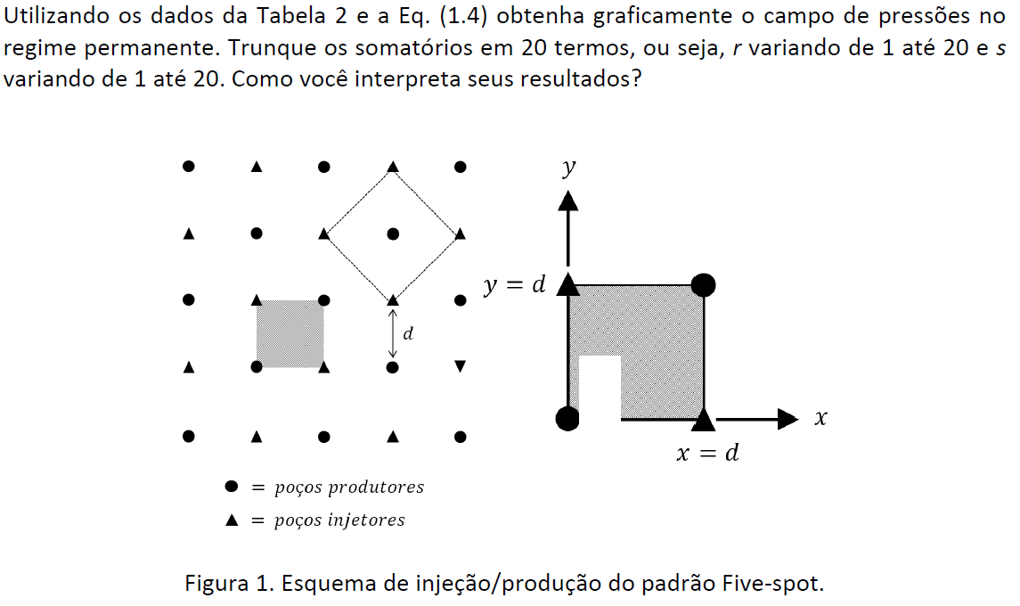
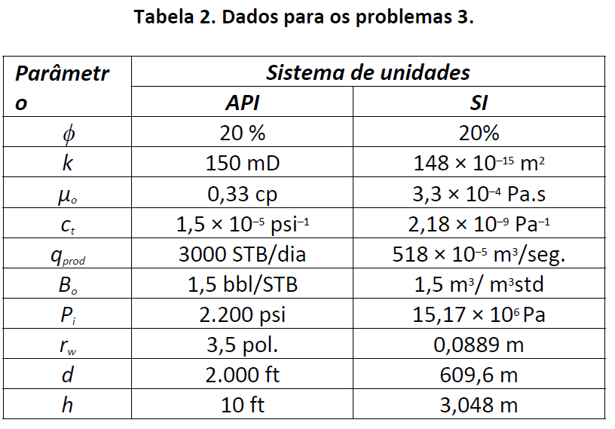
βi

C

Resolução

Dados dos reservatórios: |  |  |  |  | Propriedades dos fluidos
Geometria:
 | [ft] | [m] | [cm] |  |  | [cp] | [Pa.s]
d = | 2000 | 609.6 | 60960.0 |  | m [cp] = | 0.33 | 0.00033
rw = | 0.2916 | 0.0889 | 8.9
h = | 10 | 3.048 | 304.8
 |  |  |  |  |  | [bbl/STB] | [m³/m³ std]
 |  |  |  |  | Bo= | 1.5 | 1.5
Propriedades das rochas:
k [Darcy]= | 0.15
f = | 0.2

 | [1/psi] | [1/atm] |  |  | (i) Constantes auxiliares
ct = | 0.0000150 | 0.0002204
 |  |  |  |  | Vazão do poço qw:
 | [m³ std/s] | [cm³ std/s] |  |  | q0 x B0 [m³/s] = | 0.00777
q0= | 0.00518 | 5180 |  |  | q0 x B0 [cm³/s] = | 7770

 | [psi] | [Pa] | [atm] |  | C= | 90.917811716
pi = | 2200 | 15170000.00 | 149.7 |  | g = | 1.78108

(i) Determinação do valor de pressão P (x,y)

x [m] = | 609.60
y [m] = | 609.6

x [cm]= | 60960 | r1 | r2 | r3 | r4 | r5 | r6 | r7 | r8 | r9 | r10 | r11 | r12 | r13 | r14 | r15 | r16 | r17 | r18 | r19 | r20
y [cm]= | 60960 | 1 | 2 | 3 | 4 | 5 | 6 | 7 | 8 | 9 | 10 | 11 | 12 | 13 | 14 | 15 | 16 | 17 | 18 | 19 | 20
s1 | 1 | 0.0556 | 0.0294 | 0.0172 | 0.0111 | 0.0077 | 0.0056 | 0.0043 | 0.0034 | 0.0027 | 0.0022 | 0.0019 | 0.0016 | 0.0014 | 0.0012 | 0.0010 | 0.0009 | 0.0008 | 0.0007 | 0.0007 | 0.0006
s2 | 2 | 0.0294 | 0.0200 | 0.0135 | 0.0094 | 0.0068 | 0.0052 | 0.0040 | 0.0032 | 0.0026 | 0.0021 | 0.0018 | 0.0015 | 0.0013 | 0.0012 | 0.0010 | 0.0009 | 0.0008 | 0.0007 | 0.0006 | 0.0006
s3 | 3 | 0.0172 | 0.0135 | 0.0102 | 0.0077 | 0.0059 | 0.0046 | 0.0036 | 0.0030 | 0.0024 | 0.0020 | 0.0017 | 0.0015 | 0.0013 | 0.0011 | 0.0010 | 0.0009 | 0.0008 | 0.0007 | 0.0006 | 0.0006
s4 | 4 | 0.0111 | 0.0094 | 0.0077 | 0.0062 | 0.0050 | 0.0040 | 0.0033 | 0.0027 | 0.0023 | 0.0019 | 0.0016 | 0.0014 | 0.0012 | 0.0011 | 0.0010 | 0.0009 | 0.0008 | 0.0007 | 0.0006 | 0.0006
s5 | 5 | 0.0077 | 0.0068 | 0.0059 | 0.0050 | 0.0041 | 0.0034 | 0.0029 | 0.0024 | 0.0021 | 0.0018 | 0.0015 | 0.0013 | 0.0012 | 0.0010 | 0.0009 | 0.0008 | 0.0007 | 0.0007 | 0.0006 | 0.0006
s6 | 6 | 0.0056 | 0.0052 | 0.0046 | 0.0040 | 0.0034 | 0.0030 | 0.0025 | 0.0022 | 0.0019 | 0.0016 | 0.0014 | 0.0013 | 0.0011 | 0.0010 | 0.0009 | 0.0008 | 0.0007 | 0.0007 | 0.0006 | 0.0005
s7 | 7 | 0.0043 | 0.0040 | 0.0036 | 0.0033 | 0.0029 | 0.0025 | 0.0022 | 0.0019 | 0.0017 | 0.0015 | 0.0013 | 0.0012 | 0.0010 | 0.0009 | 0.0008 | 0.0008 | 0.0007 | 0.0006 | 0.0006 | 0.0005
s8 | 8 | 0.0034 | 0.0032 | 0.0030 | 0.0027 | 0.0024 | 0.0022 | 0.0019 | 0.0017 | 0.0015 | 0.0014 | 0.0012 | 0.0011 | 0.0010 | 0.0009 | 0.0008 | 0.0007 | 0.0007 | 0.0006 | 0.0006 | 0.0005
s9 | 9 | 0.0027 | 0.0026 | 0.0024 | 0.0023 | 0.0021 | 0.0019 | 0.0017 | 0.0015 | 0.0014 | 0.0012 | 0.0011 | 0.0010 | 0.0009 | 0.0008 | 0.0008 | 0.0007 | 0.0006 | 0.0006 | 0.0005 | 0.0005
s10 | 10 | 0.0022 | 0.0021 | 0.0020 | 0.0019 | 0.0018 | 0.0016 | 0.0015 | 0.0014 | 0.0012 | 0.0011 | 0.0010 | 0.0009 | 0.0009 | 0.0008 | 0.0007 | 0.0007 | 0.0006 | 0.0006 | 0.0005 | 0.0005
s11 | 11 | 0.0019 | 0.0018 | 0.0017 | 0.0016 | 0.0015 | 0.0014 | 0.0013 | 0.0012 | 0.0011 | 0.0010 | 0.0009 | 0.0009 | 0.0008 | 0.0007 | 0.0007 | 0.0006 | 0.0006 | 0.0005 | 0.0005 | 0.0005
s12 | 12 | 0.0016 | 0.0015 | 0.0015 | 0.0014 | 0.0013 | 0.0013 | 0.0012 | 0.0011 | 0.0010 | 0.0009 | 0.0009 | 0.0008 | 0.0007 | 0.0007 | 0.0006 | 0.0006 | 0.0005 | 0.0005 | 0.0005 | 0.0004
s13 | 13 | 0.0014 | 0.0013 | 0.0013 | 0.0012 | 0.0012 | 0.0011 | 0.0010 | 0.0010 | 0.0009 | 0.0009 | 0.0008 | 0.0007 | 0.0007 | 0.0006 | 0.0006 | 0.0006 | 0.0005 | 0.0005 | 0.0004 | 0.0004
s14 | 14 | 0.0012 | 0.0012 | 0.0011 | 0.0011 | 0.0010 | 0.0010 | 0.0009 | 0.0009 | 0.0008 | 0.0008 | 0.0007 | 0.0007 | 0.0006 | 0.0006 | 0.0006 | 0.0005 | 0.0005 | 0.0005 | 0.0004 | 0.0004
s15 | 15 | 0.0010 | 0.0010 | 0.0010 | 0.0010 | 0.0009 | 0.0009 | 0.0008 | 0.0008 | 0.0008 | 0.0007 | 0.0007 | 0.0006 | 0.0006 | 0.0006 | 0.0005 | 0.0005 | 0.0005 | 0.0004 | 0.0004 | 0.0004
s16 | 16 | 0.0009 | 0.0009 | 0.0009 | 0.0009 | 0.0008 | 0.0008 | 0.0008 | 0.0007 | 0.0007 | 0.0007 | 0.0006 | 0.0006 | 0.0006 | 0.0005 | 0.0005 | 0.0005 | 0.0004 | 0.0004 | 0.0004 | 0.0004 | "R "
s17 | 17 | 0.0008 | 0.0008 | 0.0008 | 0.0008 | 0.0007 | 0.0007 | 0.0007 | 0.0007 | 0.0006 | 0.0006 | 0.0006 | 0.0005 | 0.0005 | 0.0005 | 0.0005 | 0.0004 | 0.0004 | 0.0004 | 0.0004 | 0.0003
$$\sum_{r=1}^{20}{β_{i}}$$
s18 | 18 | 0.0007 | 0.0007 | 0.0007 | 0.0007 | 0.0007 | 0.0007 | 0.0006 | 0.0006 | 0.0006 | 0.0006 | 0.0005 | 0.0005 | 0.0005 | 0.0005 | 0.0004 | 0.0004 | 0.0004 | 0.0004 | 0.0003 | 0.0003
s19 | 19 | 0.0007 | 0.0006 | 0.0006 | 0.0006 | 0.0006 | 0.0006 | 0.0006 | 0.0006 | 0.0005 | 0.0005 | 0.0005 | 0.0005 | 0.0004 | 0.0004 | 0.0004 | 0.0004 | 0.0004 | 0.0003 | 0.0003 | 0.0003
s20 | 20 | 0.0006 | 0.0006 | 0.0006 | 0.0006 | 0.0006 | 0.0005 | 0.0005 | 0.0005 | 0.0005 | 0.0005 | 0.0005 | 0.0004 | 0.0004 | 0.0004 | 0.0004 | 0.0004 | 0.0003 | 0.0003 | 0.0003 | 0.0003
$$\sum_{s=1}^{20}{β_{i}}$$
S=>" |  | 0.1499 | 0.1068 | 0.0804 | 0.0633 | 0.0516 | 0.0430 | 0.0365 | 0.0314 | 0.0274 | 0.0241 | 0.0214 | 0.0191 | 0.0171 | 0.0155 | 0.0140 | 0.0128 | 0.0117 | 0.0107 | 0.0099 | 0.0091 | 0.7557

 | P (x,y) = | 80.990121912 | atm

(ii) Campo de pressões [atm]
 | y [m]
y10 | 609.6 | 218.41 | 181.12 | 161.07 | 150.85 | 146.52 | 139.38 | 140.55 | 144.59 | 149.70 | 154.81 | 158.85 | 160.02 | 152.88 | 148.55 | 138.33 | 118.29 | 80.99
y9.3 | 594.36 | 181.12 | 172.62 | 161.06 | 153.66 | 148.88 | 141.93 | 142.47 | 145.60 | 149.70 | 153.80 | 156.93 | 157.48 | 150.53 | 145.74 | 138.34 | 126.79 | 118.29
y9.2 | 579.12 | 161.07 | 161.06 | 157.86 | 154.01 | 150.83 | 145.17 | 145.04 | 146.99 | 149.70 | 152.41 | 154.36 | 154.23 | 148.57 | 145.39 | 141.54 | 138.34 | 138.33
y9.1 | 563.88 | 150.85 | 153.66 | 154.01 | 152.94 | 151.37 | 147.65 | 147.17 | 148.16 | 149.70 | 151.25 | 152.24 | 151.75 | 148.03 | 146.47 | 145.39 | 145.74 | 148.55
y9 | 548.64 | 146.52 | 148.88 | 150.83 | 151.37 | 151.18 | 149.47 | 148.87 | 149.12 | 149.70 | 150.29 | 150.53 | 149.94 | 148.22 | 148.03 | 148.57 | 150.53 | 152.88
y8 | 487.68 | 139.38 | 141.93 | 145.17 | 147.65 | 149.47 | 152.61 | 152.52 | 151.31 | 149.70 | 148.10 | 146.88 | 146.80 | 149.94 | 151.75 | 154.23 | 157.48 | 160.02
y7 | 426.72 | 140.55 | 142.47 | 145.04 | 147.17 | 148.87 | 152.52 | 152.87 | 151.61 | 149.70 | 147.80 | 146.53 | 146.88 | 150.53 | 152.24 | 154.36 | 156.93 | 158.85
y6 | 365.76 | 144.59 | 145.60 | 146.99 | 148.16 | 149.12 | 151.31 | 151.61 | 150.87 | 149.70 | 148.53 | 147.80 | 148.10 | 150.29 | 151.25 | 152.41 | 153.80 | 154.81
y5 | 304.8 | 149.70 | 149.70 | 149.70 | 149.70 | 149.70 | 149.70 | 149.70 | 149.70 | 149.70 | 149.70 | 149.70 | 149.70 | 149.70 | 149.70 | 149.70 | 149.70 | 149.70
y4 | 243.84 | 154.81 | 153.80 | 152.41 | 151.25 | 150.29 | 148.10 | 147.80 | 148.53 | 149.70 | 150.87 | 151.61 | 151.31 | 149.12 | 148.16 | 146.99 | 145.60 | 144.59
y3 | 182.88 | 158.85 | 156.93 | 154.36 | 152.24 | 150.53 | 146.88 | 146.53 | 147.80 | 149.70 | 151.61 | 152.87 | 152.52 | 148.87 | 147.17 | 145.04 | 142.47 | 140.55
y2 | 121.92 | 160.02 | 157.48 | 154.23 | 151.75 | 149.94 | 146.80 | 146.88 | 148.10 | 149.70 | 151.31 | 152.52 | 152.61 | 149.47 | 147.65 | 145.17 | 141.93 | 139.38
y1 | 60.96 | 152.88 | 150.53 | 148.57 | 148.03 | 148.22 | 149.94 | 150.53 | 150.29 | 149.70 | 149.12 | 148.87 | 149.47 | 151.18 | 151.37 | 150.83 | 148.88 | 146.52
y1.3 | 45.72 | 148.55 | 145.74 | 145.39 | 146.47 | 148.03 | 151.75 | 152.24 | 151.25 | 149.70 | 148.16 | 147.17 | 147.65 | 151.37 | 152.94 | 154.01 | 153.66 | 150.85
y1.2 | 30.48 | 138.33 | 138.34 | 141.54 | 145.39 | 148.57 | 154.23 | 154.36 | 152.41 | 149.70 | 146.99 | 145.04 | 145.17 | 150.83 | 154.01 | 157.86 | 161.06 | 161.07
y1.1 | 15.24 | 118.29 | 126.79 | 138.34 | 145.74 | 150.53 | 157.48 | 156.93 | 153.80 | 149.70 | 145.60 | 142.47 | 141.93 | 148.88 | 153.66 | 161.06 | 172.62 | 181.12
y0 | 0 | 80.99 | 118.29 | 138.33 | 148.55 | 152.88 | 160.02 | 158.85 | 154.81 | 149.70 | 144.59 | 140.55 | 139.38 | 146.52 | 150.85 | 161.07 | 181.12 | 218.41
 |  | 0 | 15.24 | 30.48 | 45.72 | 60.96 | 121.92 | 182.88 | 243.84 | 304.8 | 365.76 | 426.72 | 487.68 | 548.64 | 563.88 | 579.12 | 594.36 | 609.6 | x [m]
 |  | x0 | x1.1 | x1.2 | x1.3 | x1 | x2 | x3 | x4 | x5 | x6 | x7 | x8 | x9 | x9.1 | x9.2 | x9.3 | x10

Five-spot

 |  |  |  |  |  |  |  |  |  |  |  |  |  |  |  | Interpretação dos resultados:

 |  |  |  |  |  |  |  |  |  |  |  |  |  |  |  | P (0,0 ) = P (609,6 ; 609,6) = 81 atm (proço produtor)
 |  |  |  |  |  |  |  |  |  |  |  |  |  |  |  | P (0 ; 609,6 ) = P (609,6 ; 0 ) = 218,41 atm (poço injetor)

Prob 4 & Prob 5
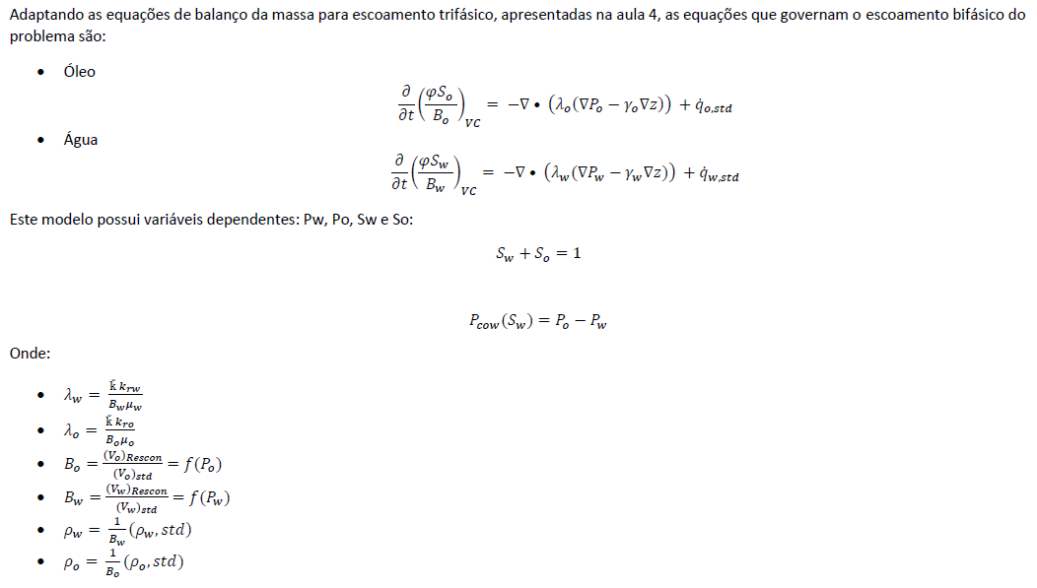
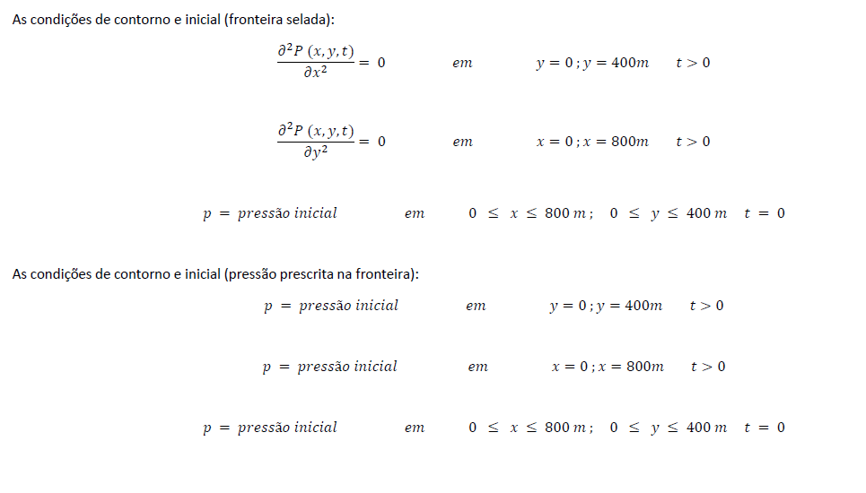
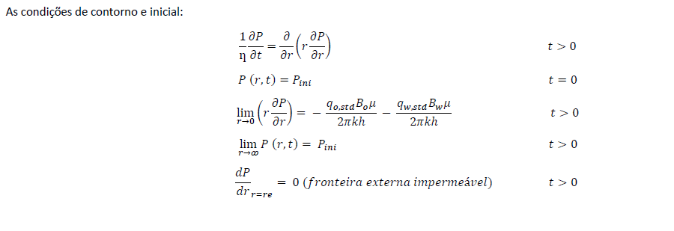
Disciplina: Modelagem de processos em engenharia de reservatórios e poços | Disciplina: Modelagem de processos em engenharia de reservatórios e poços
Professor: Paulo Couto | Professor: Paulo Couto
Nome : Vivian de Carvalho Rodrigues | Nome : Vivian de Carvalho Rodrigues
DRE: 121010011 | DRE: 121010011

Enunciado | Enunciado

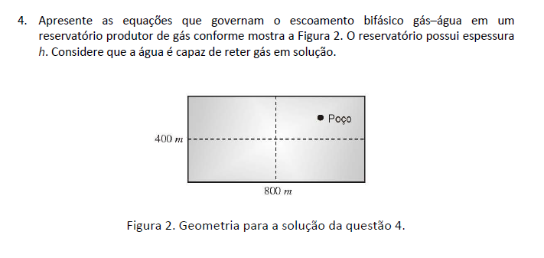
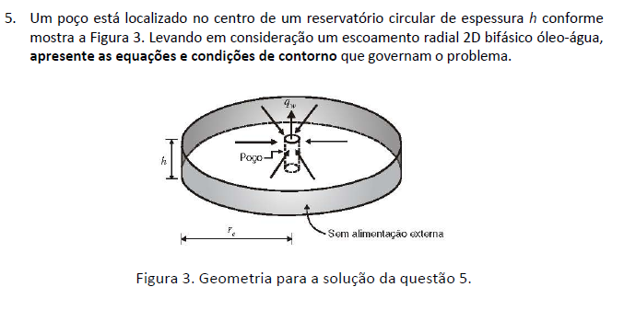

Resolução | Resolução
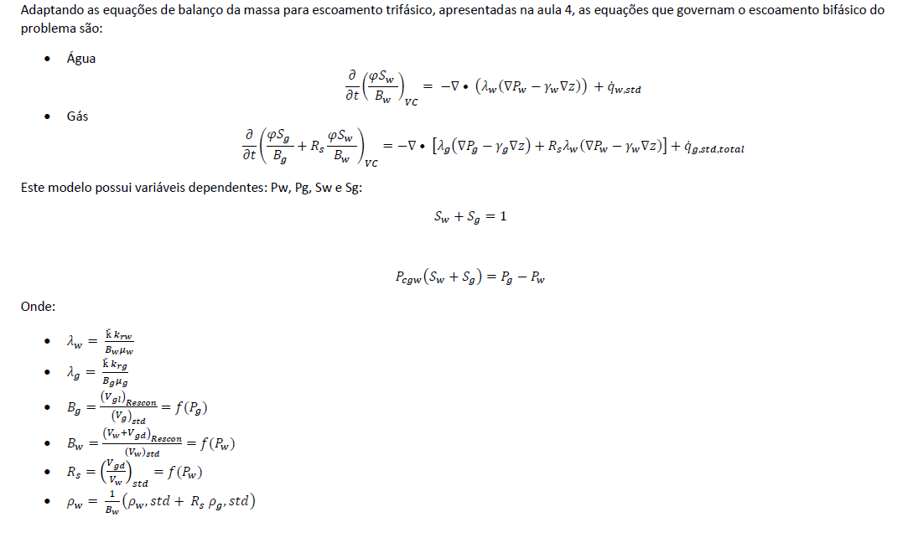
Xi
C
Xi
C

